bank_details
Required Information | Fill in
账户开户名： Bank Account Name: | 梁逸文 Liang Yi Wen
开户行： Bank Name: | 國泰世華復興分行 | Cathay United Bank Fuxing Branch
账户号： Bank Account Number: | 018-53-015200-2
开户行地址： Bank Address: | 台北市南京東路三段248號 | No. 248, Section 3, Nanjing East Road, Songshan District, Taipei City
银行swift code Bank Swift Code: | UWCBTWTP
电子邮箱： Email: | marmaladeboy19@gmail.com
联系人姓名 contact name | 梁逸文 | Liang Yi Wen
联系电话： Contact Number: | 0916060261 | +886 916060261
地址： Address: | 台北市內湖區文德路60號3樓 | 3 Floor, No. 60, Wende Road, Neihu District, Taipei City
邮编： Postal Code: | 11475
身份证号码： Identification Card Number (for freelance only)： | A228845984

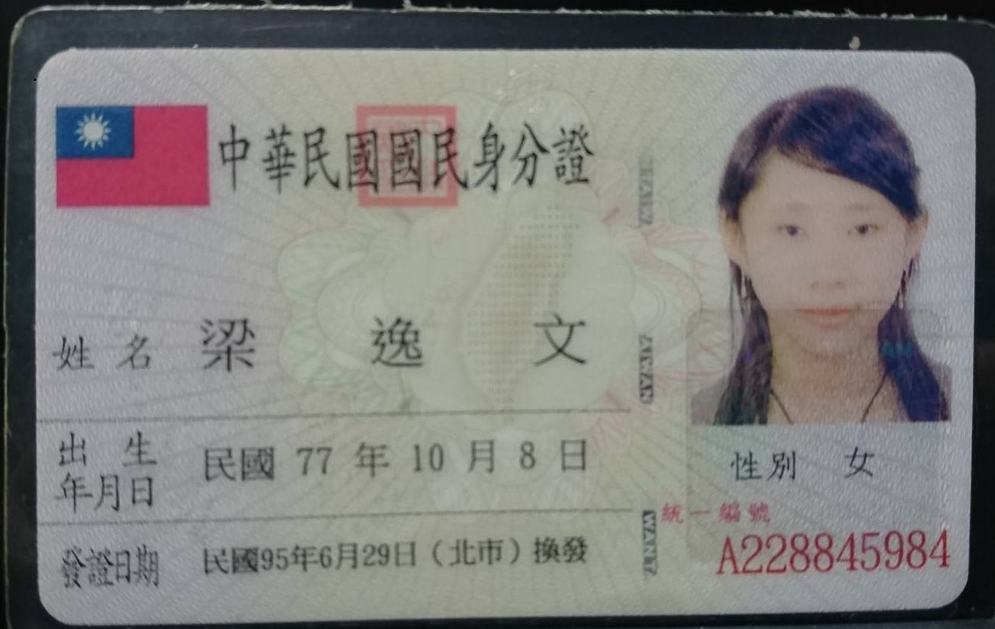 身份证电子档 Copy of Identification Card (for freelance only)

